Kastenfenster
Berechnung des Wärmedurchgangskoeffizienten für Kastenfenster (UW-Werte)

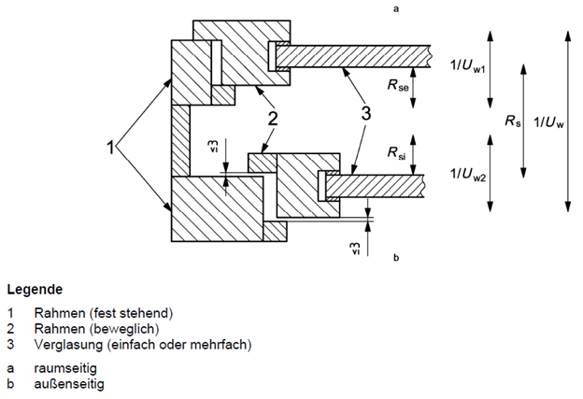
inneres Fenster |  |  |  | Uw,1 = | 0.00 | W/(m²K)
 | thermische Daten
 |  |  | U-Wert Direkteingabe | Uw,1 = |  | W/(m²K) | (falls bekannt)
 |  |  | Glas | Ug,1 = |  | W/(m²K)
 |  |  | Rahmen | Uf,1 = |  | W/(m²K)
 |  |  | Randverbund | Yg,1 = |  | W/(mK)
 |  |  | Sprosse | Ygb,1 = |  | W/(mK)

 | Abmessungen
 |  | Gesamtfenster | Brutto-Außenmaß | Aw,1 = | 0.00 | m² | bw,1 = | m | hw,1 = | m
 |  | lichte Glasflächen
 |  |  | Scheibe 1 | Ag1,1 = | 0.00 | m² | bg1,1 = | m | hg1,1 = | m
 |  |  | Scheibe 2 | Ag2,1 = | 0.00 | m² | bg2,1 = | m | hg2,1 = | m
 |  |  | Scheibe 3 | Ag3,1 = | 0.00 | m² | bg3,1 = | m | hg3,1 = | m
 |  |  | Scheibe 4 | Ag4,1 = | 0.00 | m² | bg4,1 = | m | hg4,1 = | m
 |  | Rahmenfläche |  | Af,1 = | 0.00 | m²
 |  | Glasumfang |  | lg,1 = | 0.00 | lfm
 |  | Sprossenlänge |  | lgb,1 = |  | lfm

Fensterzwischenraum |  |  |  | Rs = | 0.00 | m²K/W
 |  |  | Scheibenabstand | s1,2 = |  | cm
 |  | Emissionsgrad der Scheibenoberflächen zum Kasten
 |  |  | inneres Fenster | e1 = |  | für unbeschichtete Scheiben ist keine Eingabe notwendig!
 |  |  | äußeres Fenster | e2 =

äußeres Fenster |  |  |  | Uw,2 = | 0.00 | W/(m²K)
 | thermische Daten
 |  |  | U-Wert Direkteingabe | Uw,2 = |  | W/(m²K) | (falls bekannt)
 |  |  | Glas | Ug,2 = |  | W/(m²K)
 |  |  | Rahmen | Uf,2 = |  | W/(m²K)
 |  |  | Randverbund | Yg,2 = |  | W/(mK)
 |  |  | Sprosse | Ygb,2 = |  | W/(mK)

 | Abmessungen
 |  | Gesamtfenster | Brutto-Außenmaß | Aw,2 = | 0.00 | m² | bw,2 = | m | hw,2 = | m
 |  | lichte Glasflächen
 |  |  | Scheibe 1 | Ag1,2 = | 0.00 | m² | bg1,2 = | m | hg1,2 = | m
 |  |  | Scheibe 2 | Ag2,2 = | 0.00 | m² | bg2,2 = | m | hg2,2 = | m
 |  |  | Scheibe 3 | Ag3,2 = | 0.00 | m² | bg3,2 = | m | hg3,2 = | m
 |  |  | Scheibe 4 | Ag4,2 = | 0.00 | m² | bg4,2 = | m | hg4,2 = | m
 |  | Rahmenfläche |  | Af,2 = | 0.00 | m²
 |  | Glasumfang |  | lg,2 = | 0.00 | lfm
 |  | Sprossenlänge |  | lgb,2 = |  | lfm

U-Wert Gesamtfenster |  |  |  | Uw = | 0.00 | W/(m²K)

Verbundfenster
Berechnung des Wärmedurchgangskoeffizienten für Verbundfenster (UW-Werte)

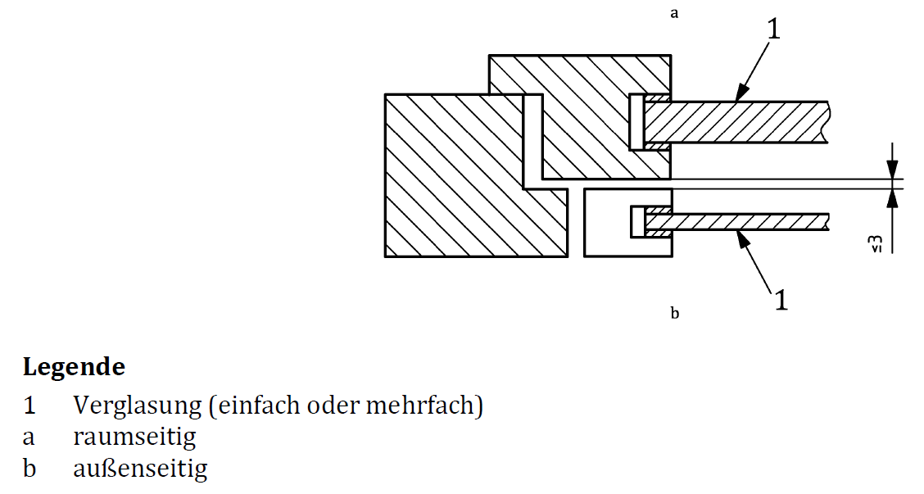
Gesamtfenster
 | thermische Daten
 |  |  | Rahmen | Uf = |  | W/(m²K)
 |  |  | Randverbund | Yg = |  | W/(mK)

 | Abmessungen
 |  |  | Brutto-Außenmaß | Aw = | 0.00 | m² | bw = | m | hw = | m
 |  | lichte Glasflächen |  | Ag,ges = | 0.00 | m²
 |  | (inkl. Sprossen) | Scheibe 1 | Ag1 = | 0.00 | m² | bg1 = | m | hg1 = | m
 |  |  | Scheibe 2 | Ag2 = | 0.00 | m² | bg2 = | m | hg2 = | m
 |  |  | Scheibe 3 | Ag3 = | 0.00 | m² | bg3 = | m | hg3 = | m
 |  |  | Scheibe 4 | Ag4 = | 0.00 | m² | bg4 = | m | hg4 = | m
 |  | Rahmenfläche |  | Af = | 0.00 | m²
 |  | Glasumfang |  | lg = | 0.00 | lfm

innere Glasscheibe |  |  |  | Ug,korr,1 = | 0.00 | W/(m²K)
 | thermische Daten
 |  |  | U-Wert Glas | Ug,1 = |  | W/(m²K)
 |  |  | Sprosse | Ygb,1 = |  | W/(m²K)
 | Abmessungen
 |  |  | Sprossenlänge | lgb,1 = |  | lfm

äußere Glasscheibe |  |  |  | Ug,korr,2 = | 0.00 | W/(m²K)
 | thermische Daten
 |  |  | U-Wert Glas | Ug,2 = |  | W/(m²K)
 |  |  | Sprosse | Ygb,2 = |  | W/(m²K)
 | Abmessungen
 |  |  | Sprossenlänge | lgb,2 = |  | lfm

Scheibenzwischenraum |  |  |  | Rs = | 0.00 | m²K/W
 |  |  | Scheibenabstand | s1,2 = |  | cm
 |  | Emissionsgrad der Scheibenoberflächen im Scheiben-zwischenraum

 |  |  | innere Scheibe | e1 = |  | für unbeschichtete Scheiben ist keine Eingabe notwendig!
 |  |  | äußere Scheibe | e2 =

U-Wert Gesamtfenster |  |  |  | Uw = | 0.00 | W/(m²K)

Daten
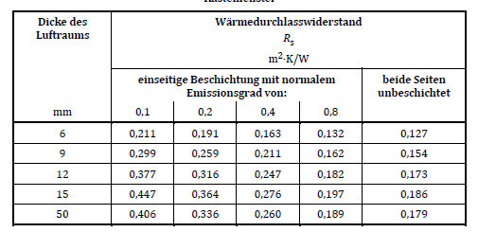
Emissionsgrad Korrekturfaktor
Zeile | e | ke |  | A | 0.035
0 | 0 | 1.22 |  | dT | 15
1 | 0.03 | 1.22 |  | rho | 1.232
2 | 0.05 | 1.18 |  | T | 283
3 | 0.1 | 1.14 |  | my | 1.76E-05
4 | 0.2 | 1.1 |  | c | 1008
5 | 0.3 | 1.06 |  | lambda | 0.025
6 | 0.4 | 1.03 |  | n | 0.38
7 | 0.5 | 1
8 | 0.6 | 0.98
9 | 0.7 | 0.96
10 | 0.8 | 0.95
11 | 0.89 | 0.94

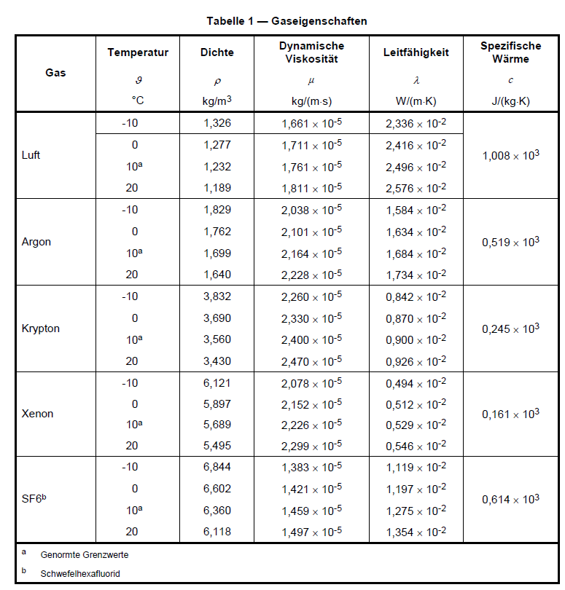

Verbund-fenster | s | 0.000 | 0.000 |  | Nu | 0.000 | 1.000 | Scheibe 1 |  | Scheibe 2
 | e1 | 0.000 | 0.837 |  | hg,k = | #DIV/0! |  | 0 | 1.220 | 0 | 1.220
 | e2 | 0.000 | 0.837 |  | hr = | 3.700
 | R | #DIV/0! |  |  | hs,k = | #DIV/0! |  | 0 | 1.22 | 0 | 1.22
 |  |  |  |  |  |  |  | 0.03 | 1.22 | 0.03 | 1.22

Kasten-fenster | s | 0.000 | 0.000 |  | Nu | 0.000 | 1.000 | Scheibe 1 |  | Scheibe 2
 | e1 | 0.000 | 0.837 |  | hg,k = | #DIV/0! |  | 0 | 1.220 | 0 | 1.220
 | e2 | 0.000 | 0.837 |  | hr = | 3.700
 | R | #DIV/0! |  |  | hs,k = | #DIV/0! |  | 0 | 1.22 | 0 | 1.22
 |  |  |  |  |  |  |  | 0.03 | 1.22 | 0.03 | 1.22

